Tabele zbiorcze
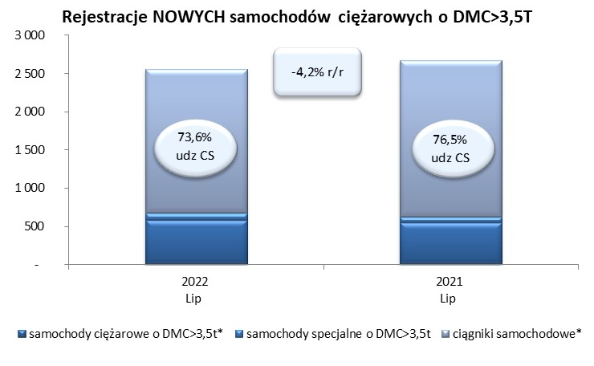
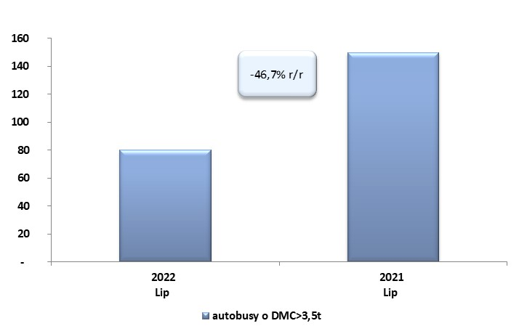
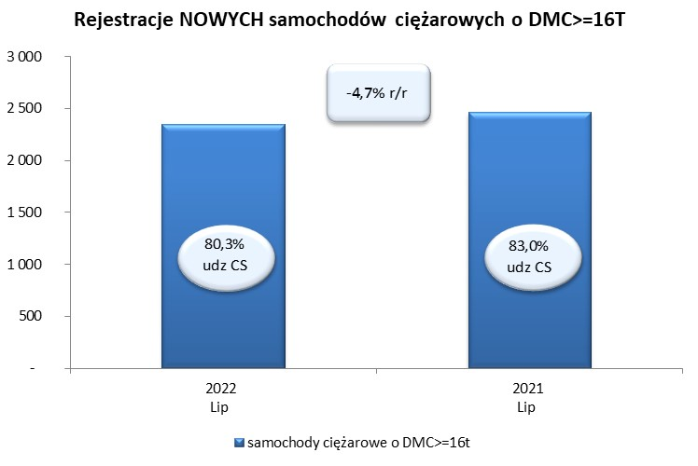
 |  |  |  |  |  | 2022-08-03
PZPM na podstawie danych CEP |  |  |  |  |  | sztuki
PIERWSZE REJESTRACJE NOWYCH POJAZDÓW UŻYTKOWYCH O DMC>3,5T
 | 2022 Lip | 2021 Lip | % zmiana r/r | 2022 Sty - Lip | 2021 Sty - Lip | % zmiana r/r
SAMOCHODY CIĘŻAROWE - RAZEM | 2,557 | 2,669 | -4.2% | 18,167 | 18,686 | -2.8%
samochody ciężarowe o DMC>3,5t* | 583 | 551 | 5.8% | 4,047 | 3,776 | 7.2%
samochody specjalne o DMC>3,5t | 92 | 77 | 19.5% | 520 | 412 | 26.2%
ciągniki samochodowe* | 1,882 | 2,041 | -7.8% | 13,600 | 14,498 | -6.2%
AUTOBUSY - RAZEM | 80 | 150 | -46.7% | 685 | 814 | -15.8%
RAZEM POJAZDY UŻYTKOWE | 2,637 | 2,819 | -6.5% | 18,852 | 19,500 | -3.3%
*/ Nie uwzgledniono rejestracji własnych marek krajowych producentów

